Sheet1
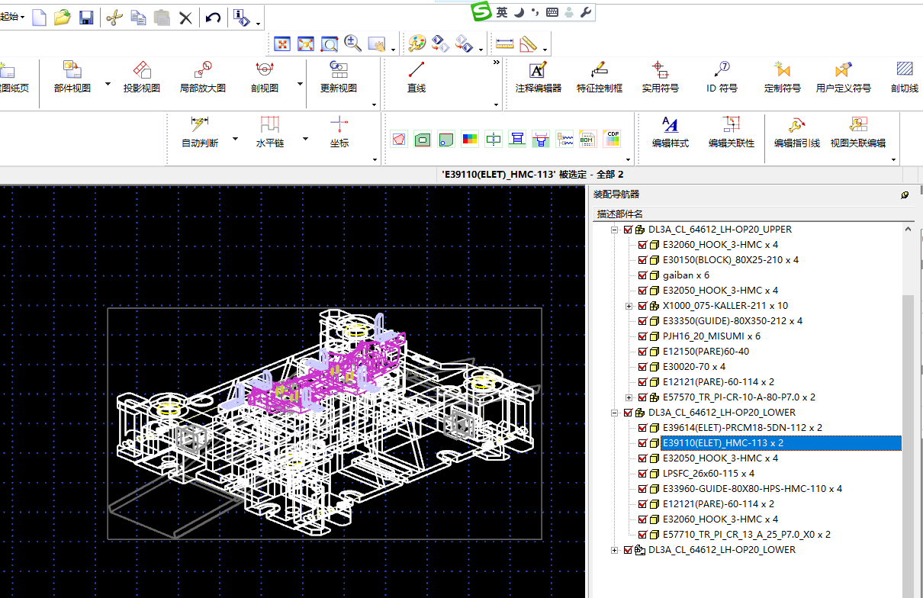
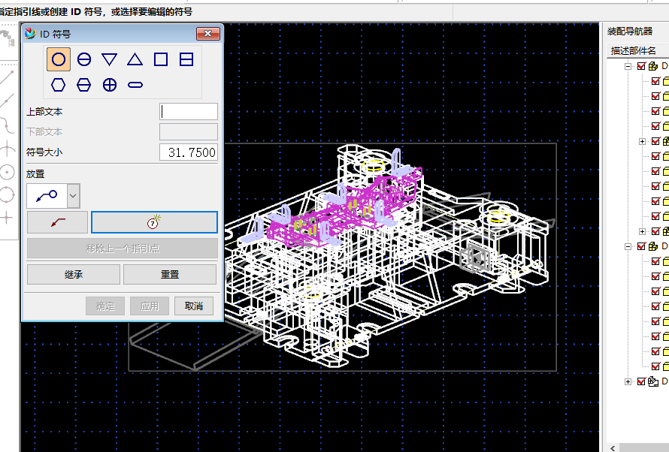
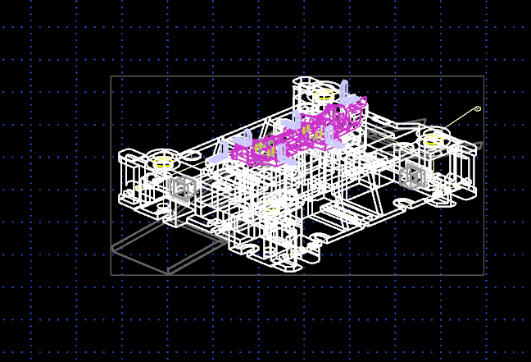
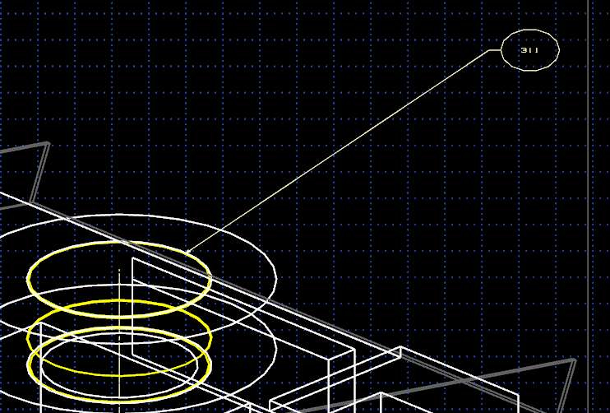
你好！
这外挂我们目前开发到的画面如右图。
有些问题讨论一下。
箭头位置没有要求，在部件范围内都可以
1. id符号线的箭头指点是什么？
 | 一定是边界上的一点？
 | 还是实体面的任何一点？
影藏部件投图的时候会都显示出来的
 | 这点在部件范围内任何位置都可以吗？
 | 还是有特定规定吗？
2. 隐藏不可见的部件怎么处理？
不需要按照大小顺序，在部件旁边就可以了
 | 这外挂命令执行之前，用户提前显示这样的部件吗？
3.id符号的原点位置一定要按照部件件号的大小顺序来配置吗？
这外挂在3D和2D空间上跟高手一样生成符号线真费劲，研发难度真大。
属性要求比较麻烦，而且目前客户也有他们的标准，需要整合在一起，我们对应的客户太多了，要求比较多
4. 3月提到的属性标注软件开发项目的要求都整理好了吗？
2024.7.11

相同的部件 标注一个件号就可以了

当时考虑这个比较简单才做的，而且现在都是全3d设计了，标注件号的比较少了，如果感觉困难的话就不要开发了

1，在制图模式下，根据装配的件号（在最前面 ，在最后边都有可能）自动布所有件号

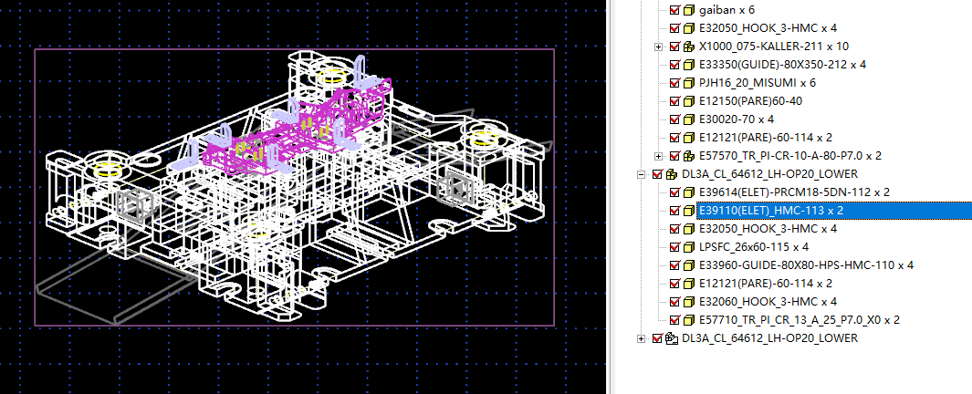

有相同的件号，需要选择是只标一个还是都标出来

使用这个引线把一边指到对应的标准件上 另外圆球放在附近
使用这个命令
一般选择这个，外挂可以提示选择样式
最好根据模具正等轴侧图样式排列整齐

